Sprint Backlog Sprint 3
Sprint Backlog Sprint 3

*** หมายเหตุ: กำหนดให้แต่ละ Sprint มีความยาว 1 สัปดาห์ (7 วัน)
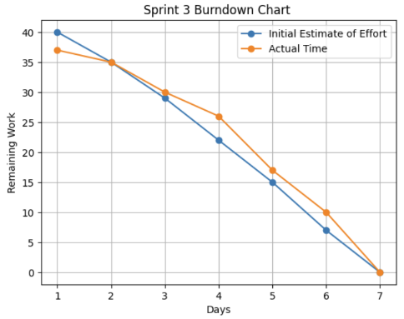
Sprint No. | Product Backlog Items | Sprint Tasks | Volunteer | Initial Estimate of Effort | New Estimate of Effort Remaining at The End of Day… |  |  |  |  |  |  | Actual Time |  | Sprint 3
 |  |  |  |  | 1 | 2 | 3 | 4 | 5 | 6 | 7 |  | Initial Estimate of Effort | 40
3 | As a passenger, I want to get a notification when the driver is about to pick me up so that I can get myself ready or respond to the driver. | Database Design | นายเกรียงไกร ประเสริฐ | 3 | 3 | 0 | 0 | 0 | 0 | 0 | 0 | 3 | Actual Time | 37
 |  | Notification Trigger Logic | นายเกรียงไกร ประเสริฐ | 8 | 8 | 6 | 0 | 0 | 0 | 0 | 0 | 8
 |  | User Interface | นายกฤต อินทรจินดา | 4 | 4 | 4 | 4 | 0 | 0 | 0 | 0 | 3
 |  | Ride Status Integration | นายเกรียงไกร ประเสริฐ | 8 | 8 | 8 | 8 | 5 | 0 | 0 | 0 | 8
 |  | Testing | นายธนัชชา คำไล้ นายธิติกร สุวรรณบุตรวิภา | 10 | 10 | 10 | 10 | 10 | 8 | 0 | 0 | 10
 |  | Document | นางสาวธันย์ชนก โสภา | 5 | 5 | 5 | 5 | 5 | 5 | 5 | 0 | 3
 |  | Deploy | นายเกรียงไกร ประเสริฐ | 2 | 2 | 2 | 2 | 2 | 2 | 2 | 0 | 2
 | รวม |  |  | 40 | 40 | 35 | 29 | 22 | 15 | 7 | 0 | 37

Sprint Backlog Sprint 1-3
Sprint Backlog

*** หมายเหตุ: กำหนดให้แต่ละ Sprint มีความยาว 1 สัปดาห์ (7 วัน)

Sprint No. | Product Backlog Items | Sprint Tasks | Volunteer | Initial Estimate of Effort | New Estimate of Effort Remaining at The End of Day… |  |  |  |  |  |  | Actual Time |  | Sprint 1 | Sprint 2 | Sprint 3
 |  |  |  |  | 1 | 2 | 3 | 4 | 5 | 6 | 7 |  | Initial Estimate of Effort | 119 | 111 | 40
1 | As an admin, I want a log that complies to the related law. | Database Design | นายเกรียงไกร ประเสริฐ | 3 | 3 | 0 | 0 | 0 | 0 | 0 | 0 | 3 | Actual Time | 130 | 110 | 37
 |  | Action Logging Logic | นายเกรียงไกร ประเสริฐ | 7 | 7 | 3 | 0 | 0 | 0 | 0 | 0 | 7
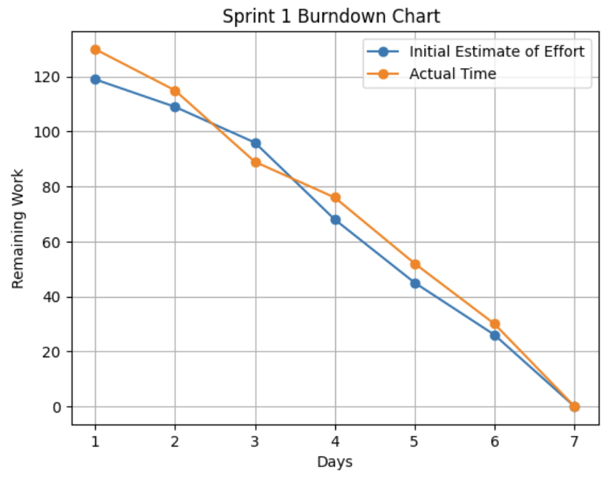
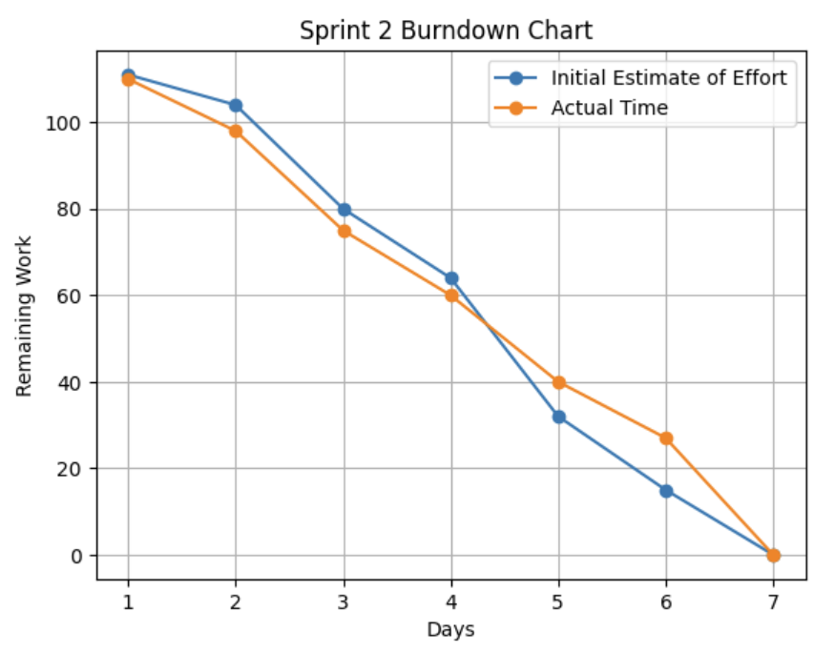
 |  | User Interface | นายกฤต อินทรจินดา นายธิติกร สุวรรณบุตรวิภา | 4 | 4 | 4 | 4 | 0 | 0 | 0 | 0 | 4

 |  | Testing | นายธนัชชา คำไล้ | 6 | 6 | 6 | 6 | 0 | 0 | 0 | 0 | 8
 |  | Document | นางสาวธันย์ชนก โสภา | 4 | 4 | 4 | 4 | 4 | 0 | 0 | 0 | 4
 | As an admin, I want to create a blacklist of both the drivers and the passengers based on their actions so that I can prevent them to re-apply by using a different account. | Database Design | นายเกรียงไกร ประเสริฐ | 3 | 3 | 0 | 0 | 0 | 0 | 0 | 0 | 3
 |  | User Interface | นายกฤต อินทรจินดา นายธิติกร สุวรรณบุตรวิภา | 4 | 4 | 4 | 0 | 0 | 0 | 0 | 0 | 4

 |  | Duplicate Identity Verification | นายเกรียงไกร ประเสริฐ | 7 | 7 | 7 | 4 | 0 | 0 | 0 | 0 | 7
 |  | Blacklist Status API | นายเกรียงไกร ประเสริฐ | 8 | 8 | 8 | 8 | 6 | 0 | 0 | 0 | 8
 |  | Testing | นายธนัชชา คำไล้ นายศิรวิทย์ ขจรศรี | 6 | 6 | 6 | 6 | 6 | 6 | 0 | 0 | 7

 |  | Document | นางสาวธันย์ชนก โสภา | 4 | 4 | 4 | 4 | 4 | 4 | 0 | 0 | 5
 | As an admin, I want an automated user verification so that I can have more time to handle exceptional cases and other issues. | Verification Schema Design | นายเกรียงไกร ประเสริฐ | 3 | 3 | 3 | 0 | 0 | 0 | 0 | 0 | 3
 |  | User Interface | นายกฤต อินทรจินดา นายธิติกร สุวรรณบุตรวิภา | 6 | 6 | 6 | 6 | 0 | 0 | 0 | 0 | 8

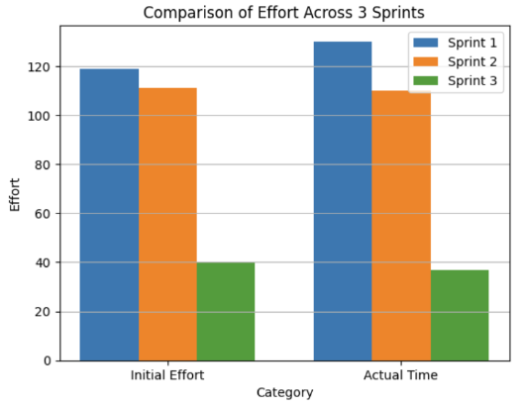
 |  | Auto-Approval Logic | นายเกรียงไกร ประเสริฐ | 8 | 8 | 8 | 8 | 4 | 0 | 0 | 0 | 8
 |  | Verification Status Workflow | นายเกรียงไกร ประเสริฐ | 5 | 5 | 5 | 5 | 5 | 5 | 0 | 0 | 5
 |  | Testing | นายธนัชชา คำไล้ | 8 | 8 | 8 | 8 | 8 | 8 | 8 | 0 | 8
 |  | Document | นางสาวธันย์ชนก โสภา | 4 | 4 | 4 | 4 | 4 | 4 | 4 | 0 | 5
 | As a user, I want my account and information to be removed from the system when I am no longer want to be apart of this community. | Data Anonymization Logic | นายเกรียงไกร ประเสริฐ | 6 | 6 | 6 | 6 | 4 | 0 | 2 | 0 | 6
 |  | User Interface | นายกฤต อินทรจินดา นายธิติกร สุวรรณบุตรวิภา | 4 | 4 | 4 | 4 | 4 | 0 | 0 | 0 | 6

 |  | File Removal Service | นายเกรียงไกร ประเสริฐ | 5 | 5 | 5 | 5 | 5 | 4 | 0 | 0 | 5
 |  | Privacy Policy Integration | นายเกรียงไกร ประเสริฐ | 2 | 2 | 2 | 2 | 2 | 2 | 0 | 0 | 2
 |  | Testing | นายธนัชชา คำไล้ | 8 | 8 | 8 | 8 | 8 | 8 | 8 | 0 | 8
 |  | Document | นางสาวธันย์ชนก โสภา | 4 | 4 | 4 | 4 | 4 | 4 | 4 | 0 | 6
 | รวม |  |  | 119 | 119 | 109 | 96 | 68 | 45 | 26 | 0 | 130

Sprint No. | Product Backlog Items | Sprint Tasks | Volunteer | Initial Estimate of Effort | New Estimate of Effort Remaining at The End of Day… |  |  |  |  |  |  | Actual Time
 |  |  |  |  | 1 | 2 | 3 | 4 | 5 | 6 | 7
2 | As a driver, I want to send a message to a passenger without revealing too much personal information so that I can communicate with them in a saver manner. | Database Design | นายเกรียงไกร ประเสริฐ | 3 | 3 | 0 | 0 | 0 | 0 | 0 | 0 | 3
 |  | Messaging Logic | นายเกรียงไกร ประเสริฐ | 8 | 8 | 4 | 0 | 0 | 0 | 0 | 0 | 8
 |  | User Interface | นายกฤต อินทรจินดา | 4 | 4 | 4 | 0 | 0 | 0 | 0 | 0 | 2
 |  | Action Logging Logic | นายเกรียงไกร ประเสริฐ | 8 | 8 | 8 | 2 | 0 | 0 | 0 | 0 | 8
 |  | Testing | นายกฤต อินทรจินดา นายธิติกร สุวรรณบุตรวิภา นายธนัชชา คำไล้ | 8 | 8 | 8 | 7 | 7 | 0 | 0 | 0 | 10
 |  | Document | นางสาวธันย์ชนก โสภา | 5 | 5 | 5 | 5 | 5 | 3 | 0 | 0 | 5
 | As a passenger, I want to get a notification when the driver is about to pick me up so that I can get myself ready or respond to the driver. | Database Design | นายเกรียงไกร ประเสริฐ | 3 | 3 | 3 | 0 | 0 | 0 | 0 | 0 | 4
 |  | Notification Trigger Logic | นายเกรียงไกร ประเสริฐ | 7 | 7 | 7 | 3 | 0 | 0 | 0 | 0 | 8
 |  | User Interface | นายเกรียงไกร ประเสริฐ | 4 | 4 | 4 | 4 | 0 | 0 | 0 | 0 | 3
 |  | Ride Status Integration | นายเกรียงไกร ประเสริฐ | 7 | 7 | 7 | 7 | 7 | 0 | 0 | 0 | 9
 |  | Testing | นายธนัชชา คำไล้ | 8 | 8 | 8 | 7 | 7 | 2 | 0 | 0 | 6
 |  | Document | นางสาวธันย์ชนก โสภา | 5 | 5 | 5 | 5 | 5 | 5 | 0 | 0 | 5
 | As a passenger, I want to give a review for each ride that I took to support the community. | Database Design | นายเกรียงไกร ประเสริฐ | 3 | 3 | 3 | 3 | 0 | 0 | 0 | 0 | 2
 |  | Review & Rating Logic | นายเกรียงไกร ประเสริฐ | 6 | 6 | 6 | 6 | 2 | 0 | 0 | 0 | 8
 |  | User Interface | นายเกรียงไกร ประเสริฐ | 4 | 4 | 4 | 4 | 4 | 0 | 0 | 0 | 3
 |  | Auto-Approval Logic | นายเกรียงไกร ประเสริฐ | 7 | 7 | 7 | 7 | 7 | 3 | 0 | 0 | 7
 |  | Data Validation | นายเกรียงไกร ประเสริฐ | 6 | 6 | 6 | 6 | 6 | 6 | 2 | 0 | 6
 |  | Testing | นายนายศิรวิทย์ ขจรศรี | 8 | 8 | 8 | 7 | 7 | 6 | 6 | 0 | 6
 |  | Document | นางสาวธันย์ชนก โสภา | 5 | 5 | 5 | 5 | 5 | 5 | 5 | 0 | 5
 |  | Deploy | นายเกรียงไกร ประเสริฐ | 2 | 2 | 2 | 2 | 2 | 2 | 2 | 0 | 2
 | รวม |  |  | 111 | 111 | 104 | 80 | 64 | 32 | 15 | 0 | 110

Sprint No. | Product Backlog Items | Sprint Tasks | Volunteer | Initial Estimate of Effort | New Estimate of Effort Remaining at The End of Day… |  |  |  |  |  |  | Actual Time
 |  |  |  |  | 1 | 2 | 3 | 4 | 5 | 6 | 7
3 | As a passenger, I want to get a notification when the driver is about to pick me up so that I can get myself ready or respond to the driver. | Update Database Design | นายเกรียงไกร ประเสริฐ | 3 | 3 | 0 | 0 | 0 | 0 | 0 | 0 | 3
 |  | Improve Notification Trigger Logic | นายเกรียงไกร ประเสริฐ | 8 | 8 | 6 | 0 | 0 | 0 | 0 | 0 | 8
 |  | Enhance User Interface for Notifications | นายกฤต อินทรจินดา | 4 | 4 | 4 | 4 | 0 | 0 | 0 | 0 | 3
 |  | Update Ride Status Integration | นายเกรียงไกร ประเสริฐ | 8 | 8 | 8 | 8 | 5 | 0 | 0 | 0 | 8
 |  | Testing | นายธนัชชา คำไล้ นายธิติกร สุวรรณบุตรวิภา | 10 | 10 | 10 | 10 | 10 | 8 | 0 | 0 | 10
 |  | Document | นางสาวธันย์ชนก โสภา | 5 | 5 | 5 | 5 | 5 | 5 | 5 | 0 | 3
 |  | Deploy | นายเกรียงไกร ประเสริฐ | 2 | 2 | 2 | 2 | 2 | 2 | 2 | 0 | 2
 | รวม |  |  | 40 | 40 | 35 | 29 | 22 | 15 | 7 | 0 | 37

Capacity Sprint1-3
Capacity Sprint 1-3

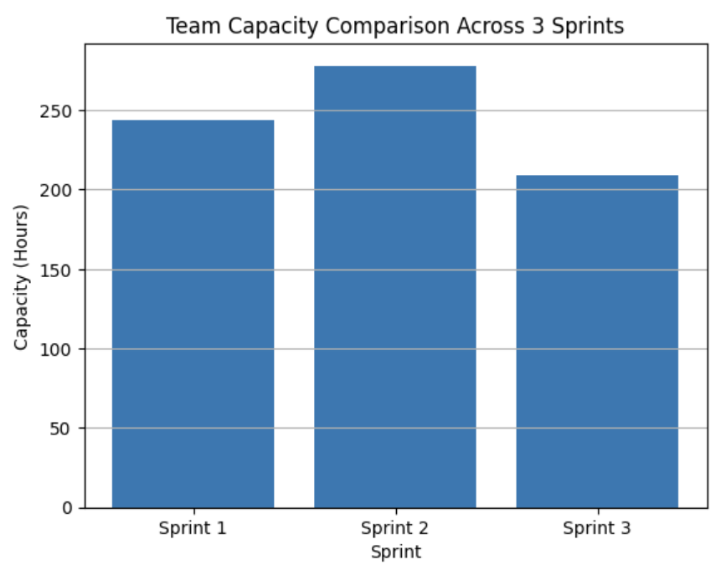
รายชื่อสมาชิก | รหัสนักศึกษา | จำนวนชม.ที่สามารถทำงานได้ใน
 |  | Sprint 1 | Sprint 2 | Sprint 3
นายนายศิรวิทย์ ขจรศรี | 643020646-0 | 40 | 40 | 35
นายกฤต อินทรจินดา | 663380374-2 | 56 | 56 | 40
นายธนัชชา คำไล้ | 663380386-5 | 20 | 56 | 15
นางสาวธันย์ชนก โสภา | 663380389-9 | 22 | 35 | 28
นายธิติกร สุวรรณบุตรวิภา | 663380599-8 | 50 | 35 | 35
นายเกรียงไกร ประเสริฐ | 663380616-4 | 56 | 56 | 56
จำนวนชั่วโมงรวม |  | 244 | 278 | 209

